상품제안서
메모형 점착메모지 형광4색 | 상품코드: S22357

 |  |  |  |  |  |  | 02-713-8555 | www.synergygift.co.kr
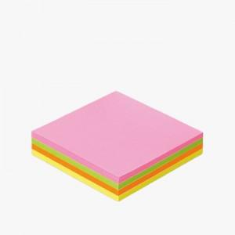 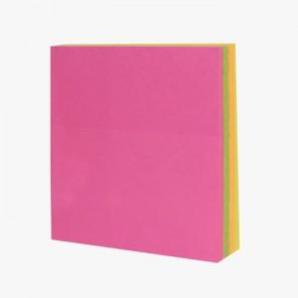 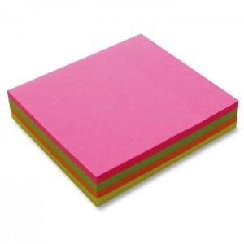

【상세/제작정보】

【인쇄/포장옵션】 | 먹1도 / 포장불가능

【공급단가】 | 수량 | 500~ | 1,000~ | 3,000~ | 5,000~ | 10,000~
*VAT별도 | 단가 | 960원 | 880원 | 860원 | 840원 | 820원

【상품 URL】 | https://www.synergygift.co.kr:443/src/goods_detail.php?gdno=22357

